1
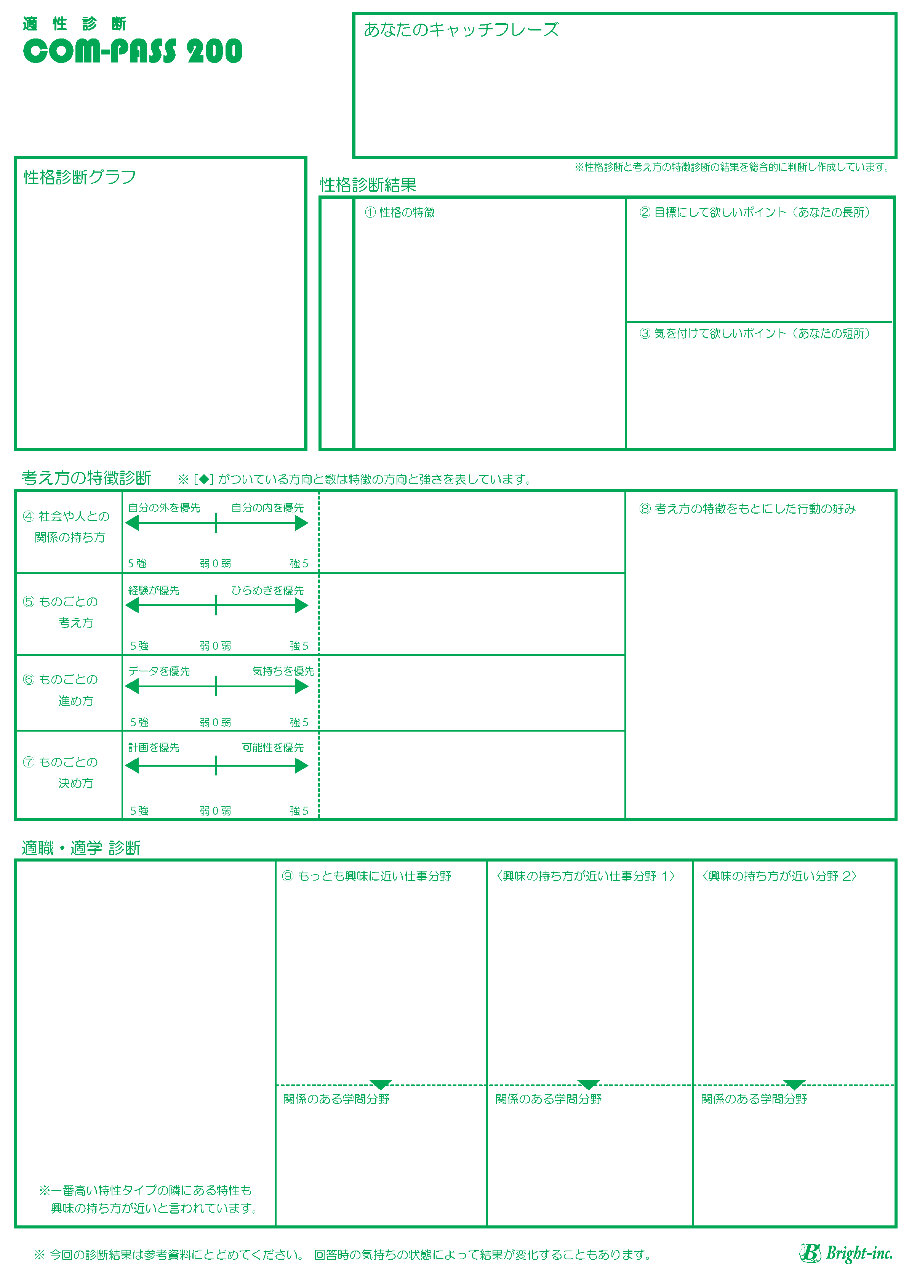

 |  |  |  |  |  |  | #REF!

ここに画像１

 | 1
 |  |  |  | #REF!

 |  |  |  |  |  | #REF! |  |  | #REF!

 |  |  |  |  |  |  |  |  | #REF!

 |  |  |  |  | #REF!

 |  | #REF! |  |  |  |  |  |  | #REF!

 |  |  |  |  | #REF!

 |  | #REF!

 |  |  |  |  | #REF!

 |  | #REF!

 |  |  |  |  | #REF!

 |  | #REF!

.
 | 1

 |  |  | #REF! |  |  |  |  | #REF! |  | #REF!

・

 | #REF! |  | #REF! |  |  |  |  | #REF! |  | #REF!

 | #REF!

2
 |  |  |  |  |  |  | #REF!

ここに画像２

 | 1
 |  |  |  | #REF!

 |  |  |  |  |  | #REF! |  |  | #REF!

 |  |  |  |  |  |  |  |  | #REF!

 |  |  |  |  | #REF!

 |  | #REF! |  |  |  |  |  |  | #REF!

 |  |  |  |  | #REF!

 |  | #REF!

 |  |  |  |  | #REF!

 |  | #REF!

 |  |  |  |  | #REF!

 |  | #REF!

.
 | 1

 |  |  | #REF! |  |  |  |  | #REF! |  | #REF!

・

 | #REF! |  | #REF! |  |  |  |  | #REF! |  | #REF!

 | #REF!

3
 |  |  |  |  |  |  | #REF!

ここに画像３

 | 1
 |  |  |  | #REF!

 |  |  |  |  |  | #REF! |  |  | #REF!

 |  |  |  |  |  |  |  |  | #REF!

 |  |  |  |  | #REF!

 |  | #REF! |  |  |  |  |  |  | #REF!

 |  |  |  |  | #REF!

 |  | #REF!

 |  |  |  |  | #REF!

 |  | #REF!

 |  |  |  |  | #REF!

 |  | #REF!

.
 | 1

 |  |  | #REF! |  |  |  |  | #REF! |  | #REF!

・

 | #REF! |  | #REF! |  |  |  |  | #REF! |  | #REF!

 | #REF!

4
 |  |  |  |  |  |  | #REF!

ここに画像４

 | 1
 |  |  |  | #REF!

 |  |  |  |  |  | #REF! |  |  | #REF!

 |  |  |  |  |  |  |  |  | #REF!

 |  |  |  |  | #REF!

 |  | #REF! |  |  |  |  |  |  | #REF!

 |  |  |  |  | #REF!

 |  | #REF!

 |  |  |  |  | #REF!

 |  | #REF!

 |  |  |  |  | #REF!

 |  | #REF!

.
 | 1

 |  |  | #REF! |  |  |  |  | #REF! |  | #REF!

・

 | #REF! |  | #REF! |  |  |  |  | #REF! |  | #REF!

 | #REF!

5
 |  |  |  |  |  |  | #REF!

ここに画像５

 | 1
 |  |  |  | #REF!

 |  |  |  |  |  | #REF! |  |  | #REF!

 |  |  |  |  |  |  |  |  | #REF!

 |  |  |  |  | #REF!

 |  | #REF! |  |  |  |  |  |  | #REF!

 |  |  |  |  | #REF!

 |  | #REF!

 |  |  |  |  | #REF!

 |  | #REF!

 |  |  |  |  | #REF!

 |  | #REF!

.
 | 1

 |  |  | #REF! |  |  |  |  | #REF! |  | #REF!

・

 | #REF! |  | #REF! |  |  |  |  | #REF! |  | #REF!

 | #REF!

